タイトル
ゲームタイトル :スーパーマリオブラザーズ

 | タイトル画面
 | 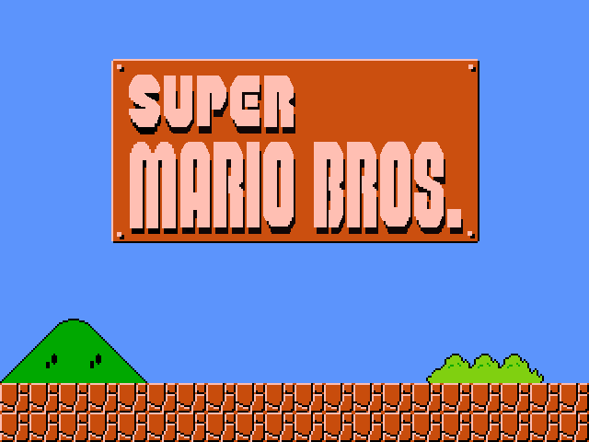

 | 仕様
 | 8秒後にデモプレイを流す。
 | 何かボタンを押されたらタイトルに戻る
 | 常にUIを表示する

 | 画像 | サイズ:縦×横
 | titlelogo.png | 40×140
 | score.png | 20×120
 | name.png | 20×120
 | coin.png | 20×20
 | mush.png | 20×20
 | math.png | 20×120 | 1~9,0の連続の画像
 | play.png | 20×120
 | time.png | 20×120
 | top.png | 20×120

 | サウンド
 | 無し

ゲームオーバー画面
ゲームタイトル :スーパーマリオブラザーズ

 | ゲームオーバー画面
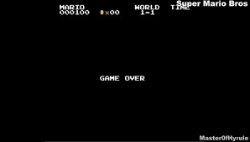

 | 仕様
 | ゲームオーバー画面に移ったら黒背景にgamover.pngを出力する。
 | ゲームオーバー画面に移ったらgameover.mp3を流す。
 | BGMが5秒で終わるので終わったらタイトル画面に移る

 | 画像
 | gameover.png

 | サウンド
 | gameover.mp3

プレイヤー(チビマリオ

ゲームタイトル :スーパーマリオブラザーズ

 | プレイヤー

 | 仕様 | (パット操作)
 | 左右キーを押したら左右に移動する(左スティック左右操作)
 | 左右のどちらかのキーを長押しすると徐々にマリオの移動速度が上がる(左スティック左右操作)
 | 左右のどちらかのキーを長押しした後逆のキーを押すと滑りながら止まる(左スティック左右操作)
 | ジャンプはxキー(Aボタン)
 | ダッシュと攻撃はzキー(Bボタン)
 | 何も押されていなお時は配列０
 | 移動は配列1~3までを使う
 | ジャンプするときは配列5
 | 落ちたときとか敵に触れたときは配列6出す。
 | 敵に当たると死ぬ
 | キノコを採ったらデカマリメーションを入れる(配列0と1を交互に5回往復したらデカマリオにする配列2は難しかったら使って誤魔化す。

 | 画像 |  | サイズ:縦×横
 | mario.png |  | 32×288

 |  |  |  | キャラ仕様に戻る

プレイヤー(チビスター
ゲームタイトル :スーパーマリオブラザーズ

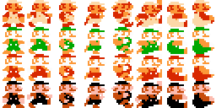

 | 仕様 | (パット操作)
 | 左右キーを押したら左右に移動する(左スティック左右操作)
 | 左右のどちらかのキーを長押しすると徐々にマリオの移動速度が上がる(左スティック左右操作)
 | 左右のどちらかのキーを長押しした後逆のキーを押すと滑りながら止まる(左スティック左右操作)
 | ジャンプはxキー(Aボタン)
 | ダッシュと攻撃はzキー(Bボタン)
 | 何も押されていなお時は配列０
 | 移動は配列1~3までを使う
 | ジャンプするときは配列5
 | 敵に当たっても死なない
 | 10秒間無敵になる
 | 終わったら取った時の状態に戻す。
 | 絵の4色で演出する |  | キャラ仕様に戻る

プレイヤー(スター
ゲームタイトル :スーパーマリオブラザーズ

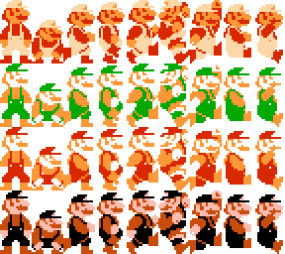

 | 仕様 | (パット操作)
 | 左右キーを押したら左右に移動する(左スティック左右操作)
 | 左右のどちらかのキーを長押しすると徐々にマリオの移動速度が上がる(左スティック左右操作)
 | 左右のどちらかのキーを長押しした後逆のキーを押すと滑りながら止まる(左スティック左右操作)
 | ジャンプはxキー(Aボタン)
 | ダッシュと攻撃はzキー(Bボタン)
 | 何も押されていなお時は配列０
 | 移動は配列1~3までを使う
 | ジャンプするときは配列5
 | 下を押したとき配列2を出してしゃがむ
 | 敵に当たっても死なない
 | 10秒間無敵になる
 | 終わったら取った時の状態に戻す。
 | 絵の4色で演出する
 |  |  | キャラ仕様に戻る

クリボー
ゲームタイトル :スーパーマリオブラザーズ

 | エネミー1
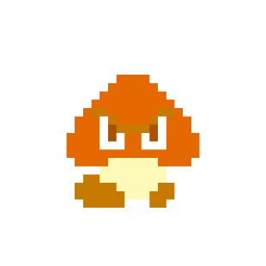

 | 仕様
 | 左右に自動で動く
 | 壁に当たったら逆方向に移動し始める
 | プレイヤーに踏まれたら死ぬ
 | 端まで歩いたら落ちる
 | HP:１

 | 画像 | キャラ仕様に戻る
 | kuribo.png

ノコノコ
ゲームタイトル :スーパーマリオブラザーズ

 | ノコノコ | 復活するとき

 | 仕様
 | チビマリオ、スーパーマリオに踏まれると甲羅状態になる
 | 甲羅状態から5秒経ったときに復活の配列0と1を交互に出してノコノコ配列0を出す。
 | ファイヤマリオの炎に当たると即死
 | スターマリオに当たると即死

 |  |  | キャラ仕様に戻る

